Sheet1
↓↓↓名刺テンプレート希望の方はタイプを選択
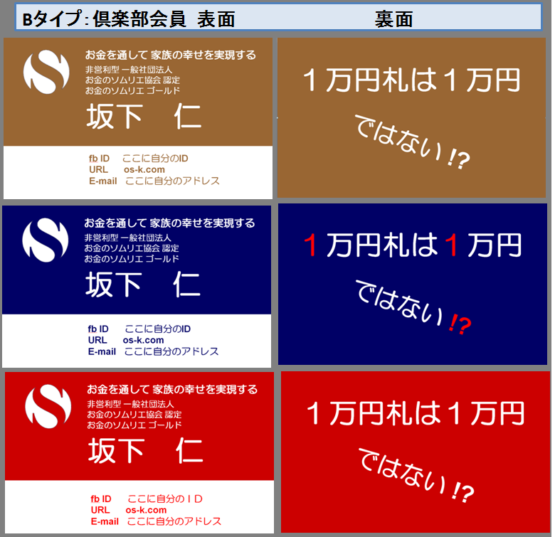
ver.1 | お金のソムリエ認定条件セルフチェックシート |  |  | 年月日
 |  |  | は充足必須項目 | 氏名

B1 |  | お金のソムリエ ブロンズ⇒ |  | お金のソムリエ シルバー⇒ |  | お金のソムリエ ゴールド⇒
 | マネー編 | 回答欄 | 夢実現編 | 回答欄 | 妻社長編 | 回答欄 | B１⇒
【形式要件】 | 確認内容 | ✔ | 確認内容 | ✔ | 確認内容 | ✔
(1)知識 | お金のソムリエコース等修了済 |  | お金のソムリエコース等修了済 |  | お金のソムリエコース等修了済
(2)成長 | お金のソムリエ倶楽部の会員である |  | お金のソムリエ倶楽部の会員である |  | お金のソムリエ倶楽部の会員である
(3)理念 | お金のソムリエ協会理念に賛同し遵守する |  | お金のソムリエ協会理念に賛同し遵守する |  | お金のソムリエ協会理念に賛同し遵守する
(4)良識 | ネットワークビジネス等を行っていない |  | ネットワークビジネス等を行っていない |  | ネットワークビジネス等を行っていない
(5)実践済 | 保険見直し済みで、ﾃｷｽﾄP83ｸﾘｱ(必須) |  | 夢実現シート等3シートを実践 |  | プライベートカンパニーを設立済
 | （以下のうち１つ以上クリア） |  | 最低１つ以上の夢を実現(以下記入) |  | 副業を実践し、キャッシュフローはプラス
 | 海外ファンドか海外保険加入済 |  | ① |  | 副業名：
 | iDeCoか財形貯蓄実践済 |  | ② |  | 副業年間キャッシュフロー（万円）：
 | 小規模企業共催加入済 |  | ③ |  | PRポイント：
★自己評価 | 形式要件を満たしている場合には✔ ⇒ |  | 形式要件を満たしている場合には✔ ⇒ |  | 形式要件を満たしている場合には✔ ⇒
※協会評価欄

【実質要件】 | PRポイント |  | PRポイント |  | PRポイント
 | ① |  | ① |  | ①
 | ② |  | ② |  | ②
 | ③ |  | ③ |  | ③
 | NGポイント |  | NGポイント |  | NGポイント
 | ① |  | ① |  | ①
 | ② |  | ② |  | ②
※協会評価欄

【加点要素】 | 確認内容 | 数字等 | 私が「多くの人に協会の理念を伝えられる」と確信する客観的事実
 | 商業出版していますか？
 | メルマガの読者数は何人ですか？ |  |  |  |  |  | B３⇒
 | LINE＠の読者数は何人ですか？
 | YouTube動画の最高PV数は何件ですか？
 | ブログのPV数は月何件ですか？
 | FBの友達は何人ですか？
 | セミナー講師経験はありますか？
 | ｺﾐｭﾆﾃｨを主宰する場合、その会員数は？
 | セミナーに誘える潜在顧客数は何名？
その他
※協会評価欄

★自己評価 | お金のソムリエブロンズの資格がある⇒ （但しクリスタルも充足していること）✔ |  | お金のソムリエシルバーの資格がある⇒ （但しブロンズも充足していること）✔ |  | お金のソムリエゴールドの資格がある⇒ （但しシルバーも充足していること）✔

【審査欄】
事実との乖離
第三者評価
最終判定
 |  |  |  |  | ©一般社団法人お金のソムリエ協会

B1
B2
B3

